Empresa2
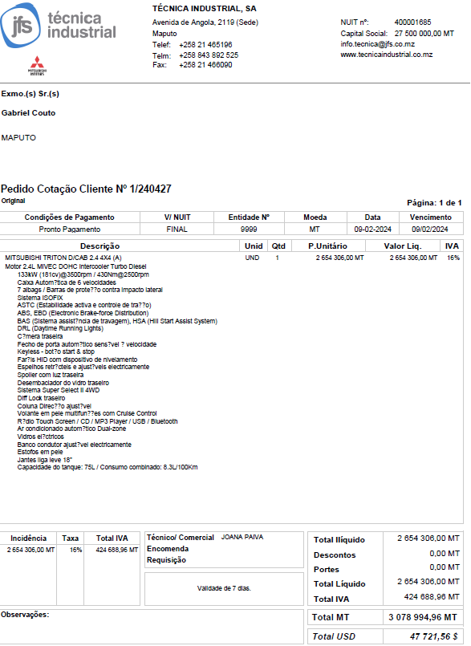

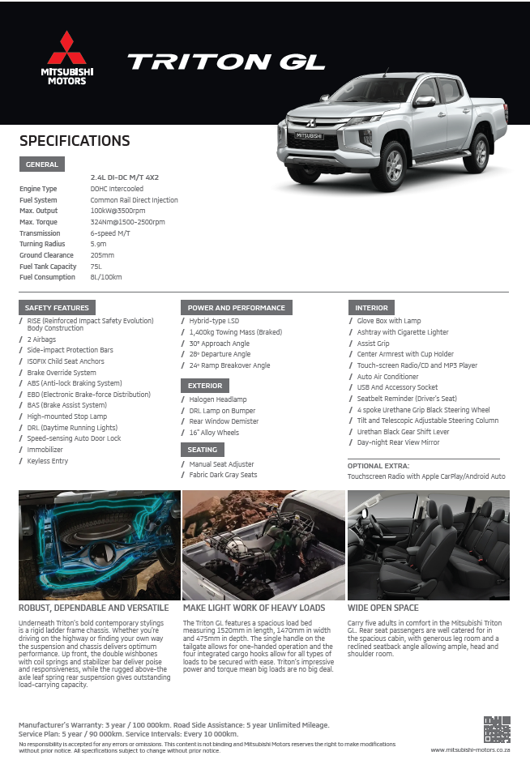
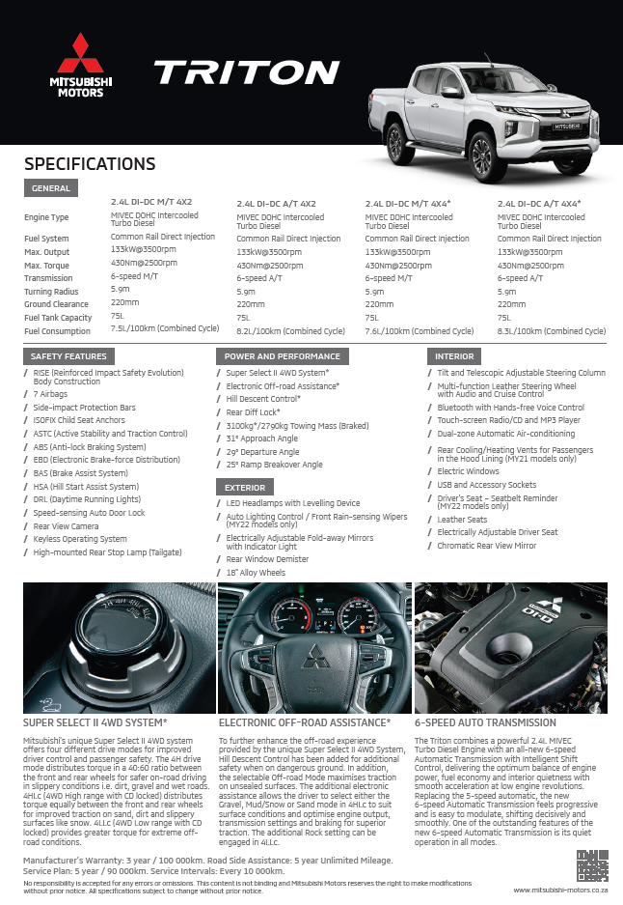
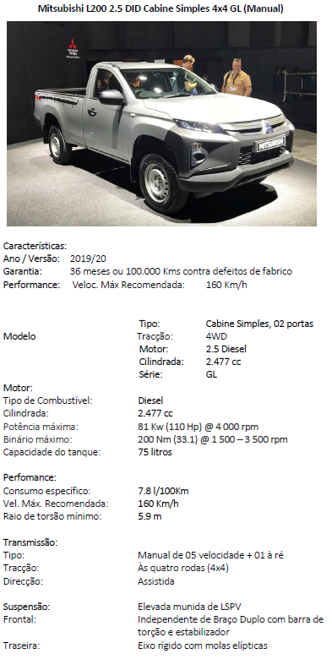
 | L200 Double Cab 2.5 4x4 manual
engine size | 2.477
kw / hp output | 81
Torque | 200
ABS | yes
EBD | yes
wheel size | 16" - alloy wheels
halogen headlamps | yes
Front fog lamps | yes
Rear fog lamp (driver side) | yes
Side steps | yes
central door locking | yes
keyless entry | yes
power windows | yes
seats | high-grade fabric (dark grey)
ISO-fix | yes
Speed sensing auto door locking | yes
USB port | yes
radio | wide 2-DIN LW/MW/Fm with CD display audio
air conditioning | manual
air bags | 2-air bag system (driver & passenger)
immobilizer | yes
High-mount stop lamp | no
seatbelt reminder (drivers) | yes
rear step bumber | yes
Specifications
Dimensions (mm)
Overall length | 5220
Overall width | 1815
Overall height | 1775
Wheelbase | 3000
Ground clearance | 200
Cargo weight (kg) | 750
Curb weight (kg) | 1790
Gross vehicle weight (kg) | 2850
Seating capacity | 5
Performance
Max Speed (km/h) | 147
Min turning radius (m) | 5.9
Engine
Type | 4D56
Displacement CC | 2477
Max . Output (EEC net) kW(PS)/rpm | 81 / 4000
Max. torque (EEC NET) Nm (kg-m)/rpm | 200 / 1500 - 3500
Fuel system
Fuel supply system | Electrical Fuel Injection (Commonrail)
Fuel tank capacity - liters | 75
Transmission
Type | 5 MT
Steering
Type | Rack & Pinion with power steering
Suspensions
Front | Independent - Wishbone, coil springs
Rear | Rigid, Elliptic leaf springs
Brakes
Front | Ventilated Disks - Diameter 294mm
Rear | LT Drums 11.6"
Tires and wheels
Tires (front and rear) | 205R16C - Alloy 16x6.0J
Optional equipment
Front sport type separate seats | yes
Front seatbelt pretensioner | yes
Floor under cover heavy duty type | yes
Easy select 4WD | yes
Full tool set and jack set | yes
USB port | yes

